１号様式（申請書）
黄色のセルへ記入し、
１か所押印してください。
※詳細は手引きおよび記入例参照
第１号様式（第６条関係）
 |  | 年 月 日

練馬区長 殿

 |  |  | 団体名
 |  |  | 所在地 | （〒 | ）

 |  |  | 代表者職・名 |  | 印
 |  |  | 担当者名
 |  |  | 電話番号
 |  |  | FAX
 |  |  | E-mail

練馬区こどもだんらん食堂支援事業補助金交付申請書

練馬区こどもだんらん食堂支援事業補助金交付要綱に基づき、補助金の交付を下記のとおり申請します。

記

１ 補助金交付申請額 |  | 0 |  | 円

【内訳】
 | ⑴ 食堂の開催（会食・配食・宅食）に要する経費
 |  |  |  | 円

 | ⑵ 食堂の開設に要する経費 ※事業開始初年度のみ
 |  |  |  | 円

 | ⑶ 食堂の備品購入等に要する経費 ※事業開始翌年度以降のみ
 |  |  |  | 円

２ 添付書類
⑴ | 事業計画書（別紙１）
⑵ | 支出科目別内訳表（別紙２）
⑶ | 活動経歴書（別紙３）
⑷ | 団体構成員名簿（別紙４）
⑸ | 誓約書（別紙５）
⑹ | 団体の規約・定款
⑺ | 団体活動の広報資料等
※⑴は申請区分ごと、⑵は申請区分ごとかつ科目ごと、⑶は事業ごとに作成すること。

１号様式別紙１（事業計画書）
・黄色のセルへ記入してください。
・本様式は申請区分ごとに作成が必要です。必要に応じて、シートをコピーして使用ください。
※詳細は手引きおよび記入例参照
別紙１
 |  |  | 団体名：

 | 事業計画書

 |  | 申請区分

 | １ 支出額
 |  | 科目 |  | 金額
 |  | 人件費
 |  | 報償費
 |  | 旅費
 |  | 需用費（食糧費、消耗品費、印刷製本費、燃料費、光熱水費、修繕料）
 |  | 役務費（通信運搬費、広告料、保険料）
 |  | 委託料
 |  | 使用料および賃借料
 |  | 備品購入費 ※申請区分⑵⑶のみ
 |  | 補助対象経費 計（A） |  | 0円
 |  | その他（補助対象外経費）
 |  | 総事業費 |  | 0円

 | ２ 収入額
 |  | 科目 |  | 金額
 |  | 利用者からの徴収額
 |  | 本補助金以外の補助金
 |  | その他（保険金など。ただし、寄付金を除く。）
 |  | 事業収入 計（B） |  | 0円

 | ３ 補助対象額
 |  | 算出方法 |  | 金額
 |  | 補助対象経費 計（A） |  | 0円
 |  | 事業収入 計（B） |  | 0円
 |  | 補助対象額（A-B＝C） |  | 0円

 | ４ 補助基準額
 |  | 算出方法 |  | 金額
 |  | 補助基準額（申請区分⑴～⑶のいずれか上限額 D） |  | 0円

 | ５ 補助上限額
 |  | 算出方法 |  | 金額
 |  | 補助対象額（C） |  | 0円
 |  | 補助基準額（D） |  | 0円
 |  | 補助上限額 ※千円未満切捨て（CまたはDの少ない方の額 E） |  | 0円

 | ６ 交付申請額
 |  | 算出方法 |  | 金額
 |  | 交付申請額（Eの金額以下） ※千円未満切捨て

１号様式別紙２（内訳表・申請時）
・黄色のセルへ記入してください。
・本様式は申請区分ごと、科目ごとに作成が必要です。必要に応じて、シートをコピーして使用ください。
・H列には数式を入力していますが、計算結果が上手く表示されない場合は数式を削除して直接入力してください。
※詳細は手引きおよび記入例参照
別紙２
 |  |  |  | 団体名：

 | 支出科目別内訳表

 |  | 申請区分
 |  | 科目

 |  | 内訳 | 単価 | 数量（単位） | 金額 | 備考

 |  |  |  |  |  |  | ←行を追加する場合は、この行を選択して「コピー」⇒右クリック「コピーしたセルの挿入」 ※誤って行を挿入した場合は削除してください。
 |  | 科目 計（a） |  |  | 0円

１号様式別紙３（活動経歴書）
別紙３
 | 活動経歴書
 | １ 団体概要
 |  | 団体名
 |  | 団体種別 |  |  |  | ←任意団体,特定非営利活動法人（NPO）,一般社団法人,株式会社,その他（以下に記載）
 |  |  |  | その他の場合 |  | ←自由記載（社会福祉法人など）
・黄色のセルへ記入してください。
・本様式は事業ごとに作成が必要です。必要に応じて、シートをコピーして使用ください。
※詳細は手引きおよび記入例参照
 |  | 団体としての 活動内容
 |  | 設立年月 |  | 年 月
 |  | 団体の所在地 |  | （〒 - ）
 |  | 代表者 | 氏名
 |  |  | 住所 | （〒 - ）
 |  |  | 電話番号

 | ２ 事業概要
 |  | 事業名（食堂名）
 |  | 事業種別 ※最も当てはまるものを選択 |  |  |  | ←こども食堂,フードパントリー,その他（以下に記載）
 |  |  |  | その他の場合 |  | ←自由記載（多世代食堂など）
 |  | 目的 ※最も当てはまるものを選択 |  |  |  | ←経済的支援,孤食の改善,食育の推進,地域交流の促進,安心できる居場所の提供,その他（以下に記載）
 |  |  |  | その他の場合 |  | ←自由記載
 |  | 事業内容
 |  | 食事提供等と一体的に 実施している取組内容
 |  | 対象者 ※主な対象に チェック | 18歳未満の子ども |  | 障害者 | ←✓
 |  |  | 保護者 |  | 外国人 | ←✓
 |  |  | 高齢者 |  | その他（具体的に記載） | ←✓、その他のみ自由記載
 |  | 提供方法 | 会食 |  |  | ←実施している,実施していない
 |  |  | 配食 |  |  | ←実施している,実施していない
 |  |  | 宅食 |  |  | ←実施している,実施していない
 |  | 開始年月 |  | 年 月
 |  | 保健所に 対する 手続き内容 | 保健所名 |  | 手続き種別 | ←練馬区保健所,石神井保健相談所/指導,届出,許可,その他
 |  |  | 手続き内容
 |  | スタッフ人数（１回当たり） |  | 人/回 |  | ←過去の実績や直近の傾向等から、おおよその人数を記載（開設前の場合は想定を記載）
 |  | 利用者人数（１回当たり） |  | 人/回 |  | ←過去の実績や直近の傾向等から、おおよその人数を記載（開設前の場合は想定を記載）

 | ３ 事業詳細
 |  | 「練馬区こども食堂MAP（以下「MAP」という。）」への掲載内容等について、表１・表２にご記載ください。
 |  | 練馬区社会福祉協議会（以下「社協」という。）へ情報提供し、MAPを更新いたします。
 |  | ※以下の場合に応じて、記載する項目が異なりますのでご注意ください。
 |  | ・MAP未掲載の場合：表１・表２を全て記載
 |  | ・MAP掲載済みで掲載内容に変更がある場合：表１「保険者」および「保険名称/内容」欄と変更箇所を記載
 |  | ・MAP掲載済みで掲載内容に変更が無い場合：表１「保険者」および「保険名称/内容」欄のみ記載

 | 【表１】MAP掲載内容
 |  | ※一部情報については、社協のホームページ等へ掲載する場合があります。
 |  | 開催場所 | 開催場所名
 |  |  | 住所
 |  |  | 最寄り駅（バス停） からのアクセス ※○○駅徒歩○分
 |  | 開催日時 | 開催日
 |  |  | 時間
 |  | ホームページ等 ※無いものは 記載不要 | ホームページ（HP）
 |  |  | インスタグラム
 |  |  | X（旧Twitter）
 |  |  | その他SNSなど
 |  |  | 社協ホームページへ 掲載を希望するURL ※上記４つから１つを選択 |  |  | ←ホームページ（HP）,インスタグラム,X（旧Twitter）,その他SNSなど
 |  | 事前予約の有無
 |  | 料金
 |  | アレルギー対応
 |  | 加入保険内容 | 保険者 |  |  | ←記入例参照
 |  |  | 保険名称/内容 | / |  | ←記入例参照
 |  | 個人情報に関すること
 |  | その他

 | 【表２】MAP等に関する連絡先
 |  | 社協からMAPの掲載内容を確認等するためにお問合せをする際の連絡先
 |  | ※連絡用にのみ使用し、MAP等では公開しません。
 |  | 担当者
 |  | 電話番号
 |  | メールアドレス
 |  | 送付先住所

１号様式別紙４（団体構成員名簿）
別紙４

団体構成員名簿

黄色のセルへ記入してください。
※詳細は手引きおよび記入例参照
 | 団体名：

 | 職 名 | 氏 名 | ふりがな | 住所（町名まで） | 電話番号 | 備 考
1
2
3
4
5
6
7
8
9
10
※行が足りない場合は、適宜追加すること。

１号様式別紙５（誓約書）
黄色のセルへ記入し、
１か所押印してください。
※詳細は手引きおよび記入例参照
別紙５
 | 年 月 日
練馬区長 殿
 |  | 団体名
 |  | 所在地 | （〒 |  | ）

 |  | 代表者職・名 |  |  | 印

誓約書

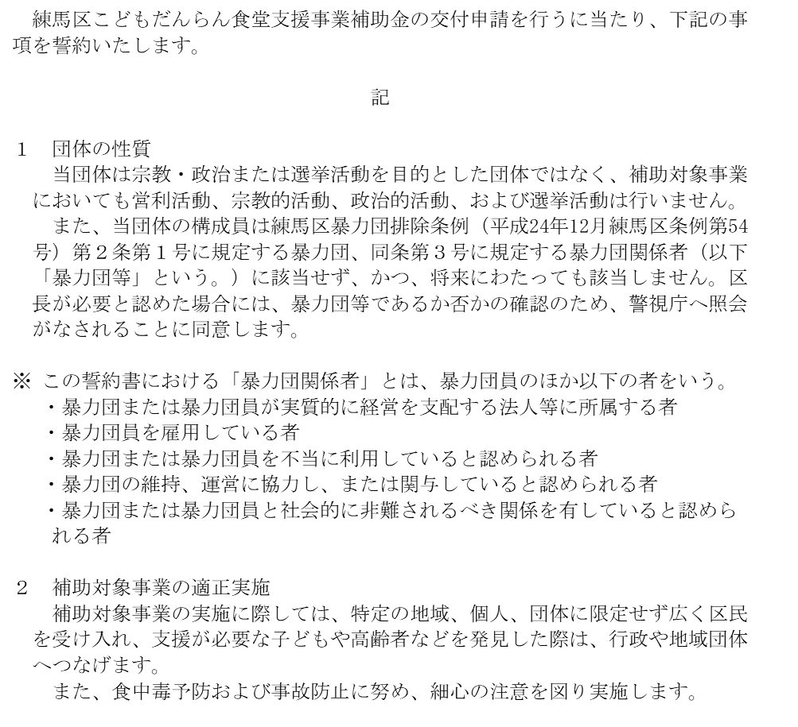

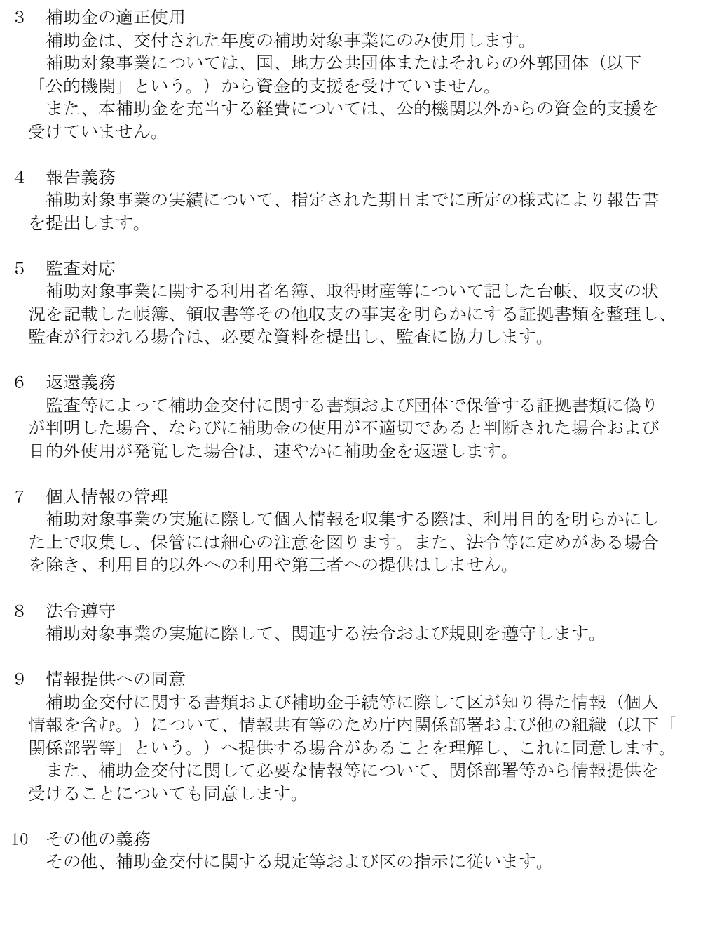

 |  |  |  | 以上

４号様式（請求書）
第４号様式（第８条関係）
 | 年 月 日

練馬区長 殿

黄色のセルへ記入してください。
※詳細は手引きおよび記入例参照
 |  | 団体名
 |  | 所在地 | （〒 | )

 |  | 代表者職・名
 |  | 担当者名
 |  | 電話番号
 |  | FAX
 |  | E-mail

練馬区こどもだんらん食堂支援事業補助金交付請求書

年 月 日付け 第 号により交付決定を受けた練馬区こどもだんらん食堂支援事業補助金について、下記により交付されるよう請求します。

記

１ 補助金交付請求額 |  |  | 円

２ 添付書類
別紙のとおり

４号様式別紙_口振依頼書
黄色のセルへ記入し、
金融機関と預金種別の当てはまる箇所をそれぞれ○で囲んでください。
※詳細は手引きおよび記入例参照
別紙 |  |  | 支払金口座振替依頼書

 | 金額

 | 振込口座 | フリガナ

 |  | 口座名義

 |  | 金融機関コード

 |  | 金融機関 |  |  | 銀行 |  |  | 支店
 |  |  |  |  | 信用金庫
 |  |  |  |  | 信用組合
 |  |  |  |  | 農協
 |  | 預金種別 |  | １ 普通 | ・ | ２ 当座
 |  | 口座番号 |  |  |  |  | ※右詰め

 | 上記の金額を、振込口座に振り込んでください。
 | 年 月 日
 | 練馬区長 殿

 | （依頼人）
 |  |  | 〒
 |  |  | 住所：

 |  |  | 電話：
 |  |  | 氏名：

 | ※お願い | １ 金額は右詰めで記入し、頭部には、必ず「￥」の記号を付けてください。
 |  | ２ 振込口座の口座名義欄には、必ずフリガナを記入してください。
 |  | ３ 金融機関コードは不明であれば記入不要です。
 |  | ４ 預金種別は、該当するものを「○」で囲んでください。
 |  | ５ 口座番号は、正確に記入してください。
 |  | ６ 依頼人の氏名には、「団体名」「役職名」「氏名」を記入してください。

５号様式（変更・中止・廃止）
黄色のセルへ記入し、
「変更」「中止」「廃止」の当てはまる箇所をそれぞれ○で囲んでください。
※詳細は手引きおよび記入例参照
第５号様式（第９条関係）
 | 年 月 日

練馬区長 殿

 |  | 団体名
 |  | 所在地 | （〒 | ）

 |  | 代表者職・名
 |  | 担当者名
 |  | 電話番号
 |  | FAX
 |  | E-mail

練馬区こどもだんらん食堂支援事業補助金 （変更・中止・廃止）申請書

年 月 日付けで交付申請しました練馬区こどもだんらん食堂支援事業補助金について、補助対象事業を（変更・中止・廃止）しますので、下記のとおり申請します。

記

１ 変更・中止・廃止の内容

２ 変更・中止・廃止の理由

８号様式（報告書）
黄色のセルへ記入してください。
※詳細は手引きおよび記入例参照
第８号様式（第10条関係）
 |  | 年 月 日

練馬区長 殿

 |  |  | 団体名
 |  |  | 所在地 | （〒 | ）

 |  |  | 代表者職・名
 |  |  | 担当者名
 |  |  | 電話番号
 |  |  | FAX
 |  |  | E-mail

練馬区こどもだんらん食堂支援事業補助金実績報告書

練馬区こどもだんらん食堂支援事業補助金に係る実績について、下記の関係書類を添えて報告します。

記

１ 補助上限額 |  | 0 |  | 円

【内訳】
 | ⑴ 食堂の開催（会食・配食・宅食）に要する経費
 |  |  |  | 円

 | ⑵ 食堂の開設に要する経費 ※事業開始初年度のみ
 |  |  |  | 円

 | ⑶ 食堂の備品購入等に要する経費 ※事業開始翌年度以降のみ
 |  |  |  | 円

２ 添付書類
⑴ | 事業実績報告書（別紙１の１）
⑵ | 窓口につなげた事例（別紙１の２）
⑶ | 支出科目別内訳表（別紙２）
⑷ | 拠出資料貼付用紙（別紙３）
⑸ | その他拠出資料、帳簿、台帳など
※⑴については申請区分ごと、⑶は申請区分ごとかつ科目ごとに作成すること。

８号様式別紙１の１（報告書）
別紙１の１
 |  |  |  |  |  | 団体名：
・黄色のセルへ記入してください。
・本様式は申請区分ごとに作成が必要です。必要に応じて、シートをコピーして使用ください。
※詳細は手引きおよび記入例参照
 | 事業実績報告書

 |  | 申請区分

 | １ 支出額（実績）
 |  | 科目 |  |  |  |  |  | 金額
 |  | 人件費
 |  | 報償費
 |  | 旅費
 |  | 需用費（食糧費、消耗品費、印刷製本費、燃料費、光熱水費、修繕料）
 |  | 役務費（通信運搬費、広告料、保険料）
 |  | 委託料
 |  | 使用料および賃借料
 |  | 備品購入費 ※申請区分⑵⑶のみ
 |  | 補助対象経費 計（A） |  |  |  |  |  | 0円
 |  | その他（補助対象外経費） ※拠出資料は添付不要
 |  | 総事業費 |  |  |  |  |  | 0円

 | ２ 収入額（実績）
 |  | 科目 |  |  |  |  |  | 金額
 |  | 利用者からの徴収額 ※「７ 実施状況」を先に入力 |  |  |  |  |  | 0円
 |  | 本補助金以外の補助金
 |  | その他（保険金など。ただし、寄付金を除く。）
 |  | 事業収入 計（B） |  |  |  |  |  | 0円

 | ３ 補助対象額（実績）
 |  | 算出方法 |  |  |  |  |  | 金額
 |  | 補助対象経費 計（A） |  |  |  |  |  | 0円
 |  | 事業収入 計（B） |  |  |  |  |  | 0円
 |  | 補助対象額（A-B＝C） |  |  |  |  |  | 0円

 | ４ 補助基準額
 |  | 算出方法 |  |  |  |  |  | 金額
 |  | 補助基準額（申請区分⑴～⑶のいずれか上限額 D） |  |  |  |  |  | 0円

 | ５ 補助上限額
 |  | 算出方法 |  |  |  |  |  | 金額
 |  | 補助対象額（C） |  |  |  |  |  | 0円
 |  | 補助基準額（D） |  |  |  |  |  | 0円
 |  | 補助上限額 ※千円未満切捨て（CまたはDの少ない方の額 E） |  |  |  |  |  | 0円

 | ６ 超過交付額（返還予定額）
 |  | 算出方法 |  |  |  |  |  | 金額
 |  | 交付済額
 |  | 補助上限額（E） |  |  |  |  |  | 0円
 |  | 超過交付額（交付済額-E） |  |  |  |  |  | 0円

 | ７ 実施状況（月ごと）
 |  | 実施年月日 | スタッフ数 | 利用者数 |  |  |  | 利用者からの 徴収額
 |  |  |  | ①18歳未満 の子ども | ②保護者 | ③その他 | 計（①～③）

 |  |  |  |  |  |  | 0人
 |  |  |  |  |  |  | 0人
 |  |  |  |  |  |  | 0人
 |  |  |  |  |  |  | 0人
 |  |  |  |  |  |  | 0人
 |  |  |  |  |  |  | 0人
 |  |  |  |  |  |  | 0人
 |  |  |  |  |  |  | 0人
 |  |  |  |  |  |  | 0人
 |  |  |  |  |  |  | 0人
 |  |  |  |  |  |  | 0人
 |  |  |  |  |  |  | 0人
 |  |  |  |  |  |  | 0人
 |  |  |  |  |  |  | 0人
 |  |  |  |  |  |  | 0人
 |  |  |  |  |  |  | 0人
 |  |  |  |  |  |  | 0人
 |  |  |  |  |  |  | 0人
 |  | 合計 |  | 0人 | 0人 | 0人 | 0人 | 0円

 |  | その他詳細（年ごと）
 |  |  | 詳細 |  |  |  | 人数
 |  | 1
 |  | 2
 |  | 3
 |  | 4
 |  | 5
 |  |  |  |  |  | 合計 | 0人

 | ８ 事業の効果
 |  | 支援が必要な子ども等を窓口（行政や地域団体等）につなげた件数および人数をご記
 |  | 載ください。
 |  | 件数が１件以上の場合は、別紙１の２「窓口につなげた事例」を添付してください。

 |  |  | 窓口に つなげた 件数 | 窓口につなげた人数
 |  |  |  | ①18歳未満 の子ども | ②保護者 | ③その他 | 計（①～③）

 |  |  | ※詳細は別紙１の２「窓口につなげた事例」のとおり

８号様式別紙１の２（窓口につなげた事例）
別紙１の２
 |  |  |  | 団体名：
・黄色のセルへ記入してください。
・本様式は事例ごとに作成が必要です。必要に応じて、シートをコピーして使用ください。
※詳細は手引きおよび記入例参照
 | 窓口につなげた事例

 |  | 番号 | 件目（全 件）

 |  | 発見した日時

 |  | 発見した方法

 |  | 発見時の状況

 |  | つなげた窓口名

 |  | つなげた方法

 |  | つなげた人数

 |  | 窓口につなげた 後の支援状況

 |  | ※分かる範囲で結構です。個人情報は記載しないでください。

８号様式別紙２（内訳表・報告時）
・黄色のセルへ記入してください。
・本様式は申請区分ごと、科目ごとに作成が必要です。必要に応じて、シートをコピーして使用ください。
・H列には数式を入力していますが、計算結果が上手く表示されない場合は数式を削除して直接入力してください。
※詳細は手引きおよび記入例参照
別紙２
 |  |  |  | 団体名：

 | 支出科目別内訳表

 |  | 申請区分
 |  | 科目

 |  | 内訳 | 単価 | 数量 | 単位 | 金額 | 領収書

 |  |  |  |  |  |  |  | ←行を追加する場合は、この行を選択して「コピー」⇒右クリック「コピーしたセルの挿入」 ※誤って行を挿入した場合は削除してください。
 |  | 科目 計（a） |  |  |  | 0円

８号様式別紙３（拠出資料貼付用紙）
黄色のセルへ記入し、拠出資料を貼付してください。
※詳細は手引きおよび記入例参照
別紙３
 |  |  |  | 団体名：

 | 拠出資料貼付用紙

 |  | 月 | 月
 |  | ページ数（月ごと） | / |  | 枚目 | ←月ごとのページ数を記載してください（手書き可）

 |  | 貼付

10号様式（精算書）
第10号様式（第11条関係）
 | 年 月 日

練馬区長 殿

黄色のセルへ記入してください。
※詳細は手引きおよび記入例参照
 |  | 団体名
 |  | 所在地 | （〒 | ）

 |  | 代表者職・名
 |  | 担当者名
 |  | 電話番号
 |  | FAX
 |  | E-mail

練馬区こどもだんらん食堂支援事業補助金精算報告書

年 月 日付け 第 号により確定した練馬区こどもだんらん食堂支援事業補助金について、下記のとおり概算払の精算をします。

記

補助金の精算

１ 交付確定額 |  |  | 円

２ 交付済額 |  |  | 円

３ 返還額 |  |  | 円

